Sheet1
名称 | 描述 | 参考图
邮件读取状态 | 需求：明显区分未读邮件和已读邮件，让玩家能在邮件列表中迅速找到未读的邮件，实现方式有多种，举例两种，可自由发挥 1.将现在的未读和已读邮件图标做出更明显的区分 2.未读邮件做标签，如红字“未读”或绿字“New” | 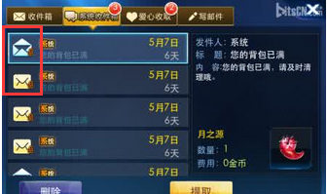 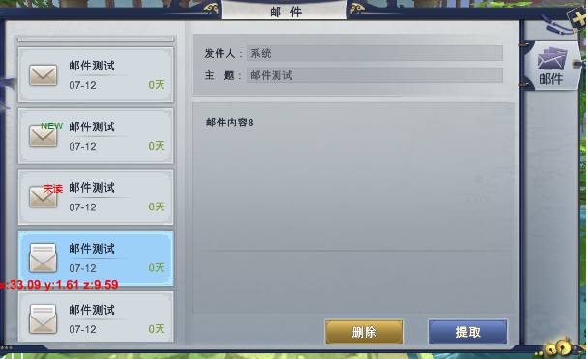 | 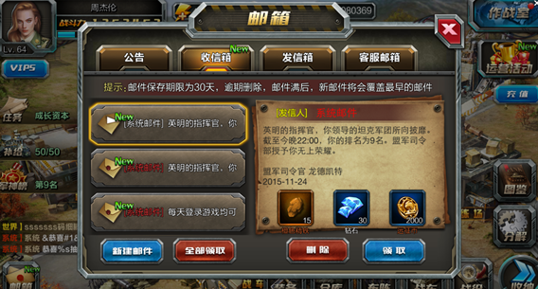
邮件附件状态 | 需求：目前邮件附件状态是使用感叹号，容易误解为未读邮件，希望更改为更通俗易懂的 1.附件未领取，邮件显示亮色包裹的礼包图标 2.附件已领取，邮件显示灰色打开的礼包图标 | 